落料
s
s
s
s
斜楔
s
斜楔
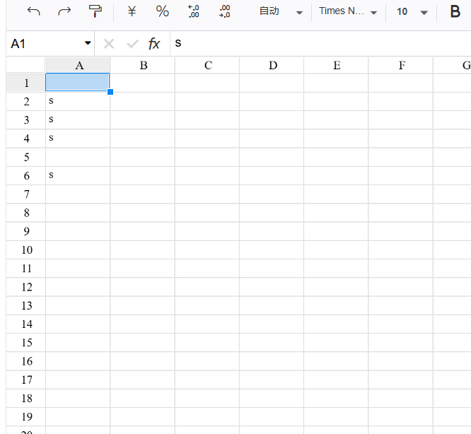

斜楔

